Прайс-лист
 | 127299, Россия, Москва ул. Космонавта Волкова, дом 22, стр.1 www.mdm-group.ru телефон: (495) 788-44-74, e-mail: info@mdm-group.ru
 | 13.01.2026
Стационарные и мобильные перегородки для магазина
Система перегородок для формирования пространства.Хромированные столбики могут крепиться к полу или быть мобильными.В качестве заполнителя используется ДСП 16мм, Акрил прозрачный 6мм, Решетки 50х50.На панели из ДСП и акрила можно наносить рекламные баннеры.Для крепления стационарных столбиков к полу необходим крепеж. Его тип и размеры зависят от поверхности, к которой будет крепиться изделие. Для крепления к твердому напольному покрытию можно использовать болты OGT.148.80. В примечании к стационарным столбикам указано необходимое количество болтов.

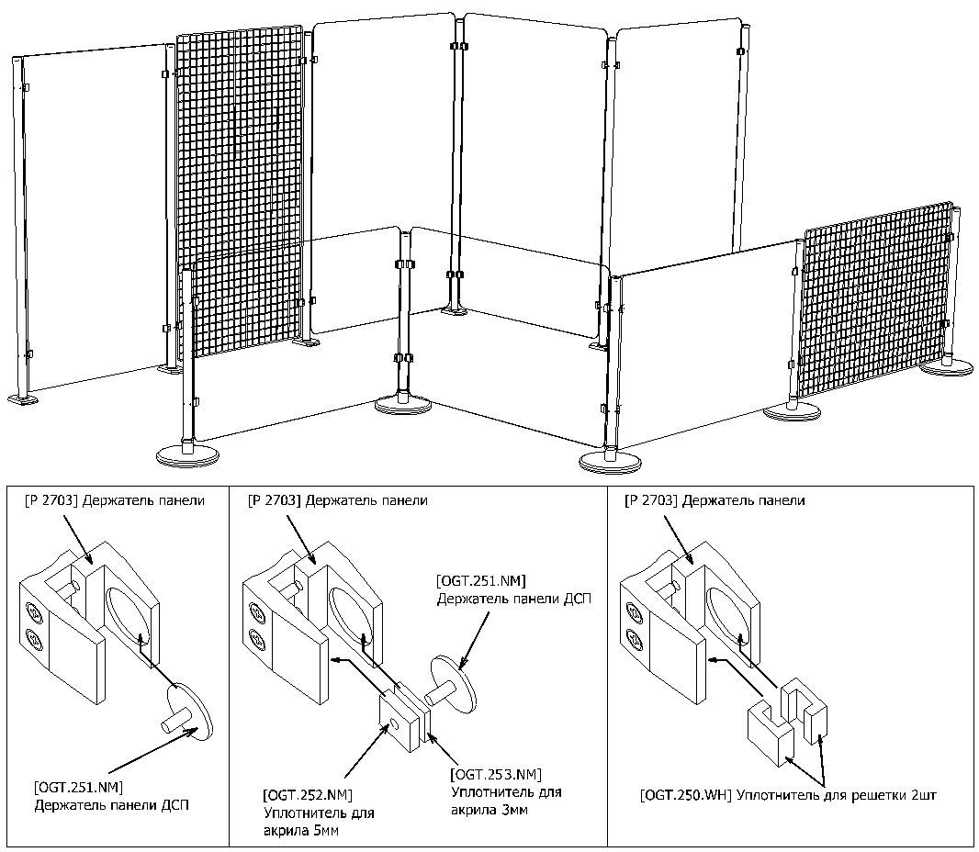

 | Столбик мобильный без основания Артикул: OGT.204.CH Цвет: хром Высота, мм: 998 Диаметр, мм: 50 Примечание: Используются с основаниями B-320-SS и B-355-SS Собственное производство: Да Цена: 1520.00 руб. | Столбик стационарный Артикул: OGT.200.CH Цвет: хром Высота, мм: 998 Диаметр, мм: 50 Примечание: для крепления к полу используются болты OGT.148.00 (4шт.), в комплект не входят Собственное производство: Да Цена: 1730.00 руб.
 | Столбик стационарный Артикул: OGT.201.CH Цвет: хром Высота, мм: 1498 Диаметр, мм: 50 Примечание: для крепления к полу используются болты OGT.148.00 (4шт.), в комплект не входят Собственное производство: Да Цена: 2011.00 руб. | Столбик стационарный Артикул: OGT.202.CH Цвет: хром Высота, мм: 1998 Диаметр, мм: 50 Примечание: для крепления к полу используются болты OGT.148.00 (4шт.), в комплект не входят Собственное производство: Да Цена: 2276.00 руб.
 | Болт для крепления систем ограждений к полу Артикул: OGT.148.80 Глубина, мм: 80 Цена: 36.70 руб. | P2703(4-8) \ Держатель панелей Артикул: OGT.254.CH Цвет: хром Высота, мм: 40 Длина, мм: 45 Диаметр трубы, мм: 32-50 Примечание: Используется для фиксации панелей толщиной от 4 до 8мм к трубе с диаметром 32-50мм. Фиксация панелей осуществляется за счет прижимных винтов и силиконовых демпферов, не дающих панелям соскальзывать вниз. В комплекте винт М5 для крепления к трубе. Собственное производство: Да Цена: 347.00 руб.
 | P 2703(10-16) \ Держатель панелей Артикул: OGT.255.CH Цвет: хром Высота, мм: 40 Длина, мм: 45 Диаметр трубы, мм: 32-50 Примечание: Используется для фиксации панелей ЛДСП/МДФ толщиной 10-16мм к трубе с диаметром 32-50мм. Фиксация осуществляется за счет прижимных винтов и самореза, не дающих панели соскальзывать вниз. В комплекте винт М5 для крепления к трубе. Собственное производство: Да Цена: 255.00 руб. | MS 001 \ Торговая решетка (сетка) Артикул: MSS.001A.CH Цвет: хром Размеры, мм: 2000x1000 Диаметр прутка, мм: 10 | 4 Производитель: Китай Примечание: При использовании в перегородках: Для столбиков h1998 Кол-во в упаковке, шт.: 2* Цена: 5098.00 руб.
 | Панель акриловая Артикул: OGT.212.5.ACR Цвет: прозрачный Размеры, мм: 1000х1014 Толщина, мм: 5 Примечание: Для столбиков высотой 998мм Собственное производство: Да Цена: 5099.00 руб. | Панель акриловая Артикул: OGT.213.5.ACR Цвет: прозрачный Размеры, мм: 1000х1264 Толщина, мм: 5 Примечание: Для столбиков высотой 998мм Собственное производство: Да Цена: 7579.00 руб.
 | Панель акриловая Артикул: OGT.214.5.ACR Цвет: прозрачный Размеры, мм: 1000х1514 Толщина, мм: 5 Примечание: Для столбиков высотой 998мм Собственное производство: Да Цена: 7579.00 руб. | Панель акриловая Артикул: OGT.215.5.ACR Цвет: прозрачный Размеры, мм: 1500х614 Толщина, мм: 5 Примечание: Для столбиков высотой 1498мм Собственное производство: Да Цена: 5008.00 руб.
 | Панель акриловая Артикул: OGT.217.5.ACR Цвет: прозрачный Размеры, мм: 1500х1014 Толщина, мм: 5 Примечание: Для столбиков высотой 1498мм Собственное производство: Да Цена: 7579.00 руб. | Панель акриловая Артикул: OGT.219.5.ACR Цвет: прозрачный Размеры, мм: 1500х1514 Толщина, мм: 5 Примечание: Для столбиков высотой 1498мм Собственное производство: Да Цена: 14270.00 руб.
 | Панель акриловая Артикул: OGT.224.5.ACR Цвет: прозрачный Размеры, мм: 2000х1514 Толщина, мм: 5 Примечание: Для столбиков высотой 1998мм Собственное производство: Да Цена: 14891.00 руб. | Панель ДСП 16мм Артикул: OGT.230.DSP Размеры, мм: 952x614 Примечание: Для столбиков h998. Возможно изготовление панелей в нестандартных цветах (+15% к стоимости) Цена: 1371.00 руб.
 | Панель ДСП 16мм Артикул: OGT.231.DSP Размеры, мм: 952x814 Примечание: Для столбиков h998. Возможно изготовление панелей в нестандартных цветах (+15% к стоимости) Цена: 1765.00 руб. | Панель ДСП 16мм Артикул: OGT.232.DSP Размеры, мм: 952x1014 Примечание: Для столбиков h998. Возможно изготовление панелей в нестандартных цветах (+15% к стоимости) Цена: 2157.00 руб.
 | Панель ДСП 16мм Артикул: OGT.233.DSP Размеры, мм: 952x1264 Примечание: Для столбиков h998. Возможно изготовление панелей в нестандартных цветах (+15% к стоимости) Цена: 2649.00 руб. | Панель ДСП 16мм Артикул: OGT.234.DSP Размеры, мм: 952x1514 Примечание: Для столбиков h998. Возможно изготовление панелей в нестандартных цветах (+15% к стоимости) Цена: 3143.00 руб.
 | Панель ДСП 16мм Артикул: OGT.235.DSP Размеры, мм: 1452x614 Примечание: Для столбиков h1498. Возможно изготовление панелей в нестандартных цветах (+15% к стоимости) Цена: 2033.00 руб. | Панель ДСП 16мм Артикул: OGT.236.DSP Размеры, мм: 1452x814 Примечание: Для столбиков h1498. Возможно изготовление панелей в нестандартных цветах (+15% к стоимости) Цена: 2619.00 руб.
 | Панель ДСП 16мм Артикул: OGT.237.DSP Размеры, мм: 1452x1014 Примечание: Для столбиков h1498. Возможно изготовление панелей в нестандартных цветах (+15% к стоимости) Цена: 3201.00 руб. | Панель ДСП 16мм Артикул: OGT.238.DSP Размеры, мм: 1452x1264 Примечание: Для столбиков h1498. Возможно изготовление панелей в нестандартных цветах (+15% к стоимости) Цена: 3928.00 руб.
 | Панель ДСП 16мм Артикул: OGT.239.DSP Размеры, мм: 1452x1514 Примечание: Для столбиков h1498. Возможно изготовление панелей в нестандартных цветах (+15% к стоимости) Цена: 4657.00 руб. | Панель ДСП 16мм Артикул: OGT.240.DSP Размеры, мм: 1952x614 Примечание: Для столбиков h1998. Возможно изготовление панелей в нестандартных цветах (+15% к стоимости) Цена: 2701.00 руб.
 | Панель ДСП 16мм Артикул: OGT.241.DSP Размеры, мм: 1952x814 Примечание: Для столбиков h1998. Возможно изготовление панелей в нестандартных цветах (+15% к стоимости) Цена: 3470.00 руб. | Панель ДСП 16мм Артикул: OGT.242.DSP Размеры, мм: 1952x1014 Примечание: Для столбиков h1998. Возможно изготовление панелей в нестандартных цветах (+15% к стоимости) Цена: 4243.00 руб.
 | Панель ДСП 16мм Артикул: OGT.243.DSP Размеры, мм: 1952x1264 Примечание: Для столбиков h1998. Возможно изготовление панелей в нестандартных цветах (+15% к стоимости) Цена: 5211.00 руб. | Панель ДСП 16мм Артикул: OGT.244.DSP Размеры, мм: 1952x1514 Примечание: Для столбиков h1998. Возможно изготовление панелей в нестандартных цветах (+15% к стоимости) Цена: 6173.00 руб.

